info
태백가덕산풍력발전 정보

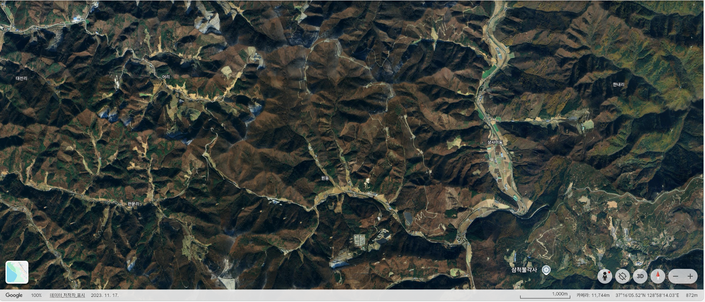
2-②
2-③
2-④
2-⑤
2-①
1-①
1-②
1-③
1-④
1-⑤
1-⑥
1-⑦
1-⑧
1-⑨
1-⑩
1-⑪
1-⑫
단계 | 명칭 | 제작사 | 모델명 | 호기 | 좌표(Google) | KPX그룹 | Hub Height(m) | Rotor Diameter(m) | 설비용량(MW) | 그룹설비용량(MW)
1 | 태백가덕산 | VESTAS | V126 | 1 | 37°16'55.61"N 128°57'02.10"E | 1 | 117 | 126 | 3.6 | 21.6
1 | 태백가덕산 | VESTAS | V126 | 2 | 37°17'04.05"N 128°56'58.35"E |  | 117 | 126 | 3.6
1 | 태백가덕산 | VESTAS | V126 | 3 | 37°17'11.49"N 128°56'58.99"E |  | 117 | 126 | 3.6
1 | 태백가덕산 | VESTAS | V126 | 4 | 37°17'23.11"N 128°57'03.68"E |  | 117 | 126 | 3.6
1 | 태백가덕산 | VESTAS | V126 | 5 | 37°17'28.20"N 128°57'15.58"E |  | 117 | 126 | 3.6
1 | 태백가덕산 | VESTAS | V126 | 6 | 37°17'19.48"N 128°57'24.96"E |  | 117 | 126 | 3.6
1 | 태백가덕산 | VESTAS | V126 | 7 | 37°17'16.20"N 128°57'34.67"E | 2 | 117 | 126 | 3.6 | 21.6
1 | 태백가덕산 | VESTAS | V126 | 8 | 37°17'11.29"N 128°57'47.24"E |  | 117 | 126 | 3.6
1 | 태백가덕산 | VESTAS | V126 | 9 | 37°17'00.97"N 128°57'57.44"E |  | 117 | 126 | 3.6
1 | 태백가덕산 | VESTAS | V126 | 10 | 37°16'52.77"N 128°58'04.18"E |  | 117 | 126 | 3.6
1 | 태백가덕산 | VESTAS | V126 | 11 | 37°16'44.89"N 128°58'01.12"E |  | 117 | 126 | 3.6
1 | 태백가덕산 | VESTAS | V126 | 12 | 37°16'30.58"N 128°58'02.54"E |  | 117 | 126 | 3.6
2 | 태백가덕산 | UNISON | U136 | 1 | 37°16'59.73"N 128°57'44.97"E | 3 | 117 | 136 | 4.2 | 21.0
2 | 태백원동 | UNISON | U136 | 2 | 37°16'40.41"N 128°58'13.80"E |  | 117 | 136 | 4.2
2 | 태백원동 | UNISON | U136 | 3 | 37°16'28.03"N 128°58'22.54"E |  | 117 | 136 | 4.2
2 | 태백원동 | UNISON | U136 | 4 | 37°16'18.58"N 128°58'29.01"E |  | 117 | 136 | 4.2
2 | 태백원동 | UNISON | U136 | 5 | 37°16'06.83"N 128°58'35.68"E |  | 117 | 136 | 4.2

